大数据模型设计
城市发展时间轴控制
土地 | 拆迁时间 | 出让时间 | 成交时间 |  |  |  | 项目生命周期
楼盘 |  |  |  | 开工时间 | 预售时间 | 交付时间
人口 | 历史搬迁情况 |  |  |  | 现居地 | 入住时间 | 人口和项目的关联点

人口模型
模型假设
1）时间以年为单位，年龄按周岁计算，最大年龄为m=99
2）xi(t)表示第t年满足i周岁不到的i+1周岁的人数；
3）ui(t)表示第t年i周岁人口的死亡率，即ui(t)=(xi(t)-xi+1(t))/xi(t)
4）si(t)表示第t年i周岁人口的存活率，即si(t)=1-ui(t)；第t年婴儿的存活率记为s00(t)
5）bi(t)表示第同年i岁女性的生育率（平均生育率）；[i1,i2]表示育龄区间
6）ki(t)表示第t年i岁人口的女性比，则第t年i岁的女性人口数为ki(t)xi(t)
以上t=0,1,2…;i=0,1,2…m。

模型建立
有假设，第t年i周岁的人活到第t+1年成为i+1周岁的人数为

第t年出生的人数为

第t年的婴儿成活人数为

第t+1年为1岁的人数为

令生育率bi(t)=ß(t)hi(t)，hi(t)为生育模式（用于控制生育率的加权因子），则有
即表示第t年所有育龄妇女总和生育数，于是（2）式为

其中

由上面的讨论，引入向量X(t)=[x1(t),x2(t),…,xm(t)]T，总和（1）和（3）式可得到改进的leslie离散型人口模型
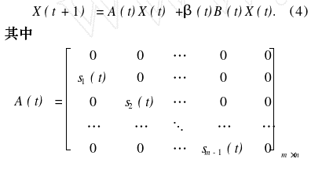

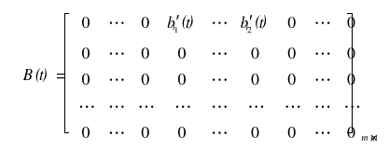

压力测试模型
需求压力测试：①选定区域、选定时间点（年份）；②选择配套类型（医疗、初中、高中、小学、幼儿园、广场/公园、商业）；③设定需求系数ki值，；④设定需求对象（指定人群）。

需求指数(∞,1.5)稀缺存在压力,[1.5,0.8)合适,[0.8,0)存在浪费。

使用压力测试：①设定不同类别配套的辐射范围；②设定使用系数ti值，即不同类别配套适用的人口数量比，ti=1：该配套服务的人口数量；③设定测试年份；④设定服务对象（指定人群）。

使用指数(∞,1)稀缺存在压力,[1,0.5)合适,[0.5,0]存在浪费。

